Check List
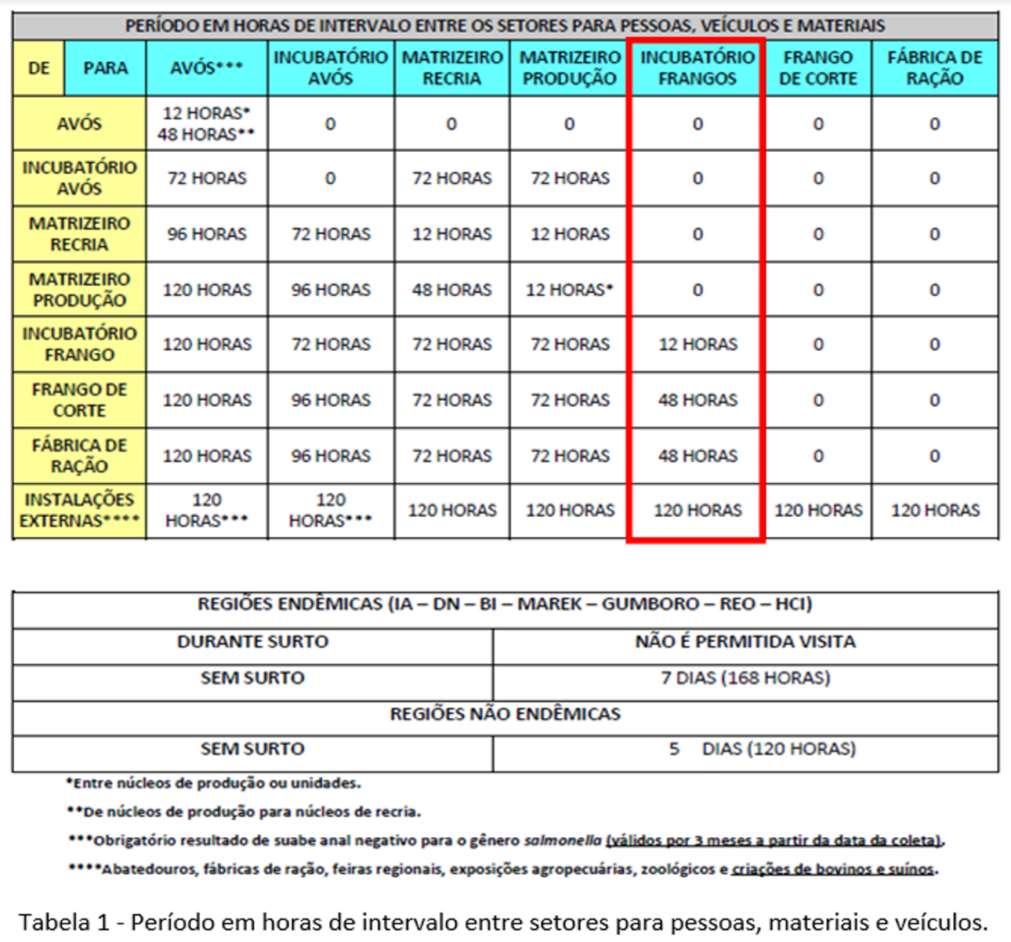
 |  | REGISTRO |  |  |  |  |  |  |  |  |  |  |  |  |  |  |  | REG-IC.:__________
 |  | CHECK LIST - CAMINHÃO DE PINTOS DE UM DIA |  |  |  |  |  |  |  |  |  |  |  |  |  |  |  | PAG.01 de 01
 |  | INCUBATÓRIO - S.P |  |  |  |  |  |  |  |  |  |  |  |  |  |  |  | DATA CRIAÇÃO: 28/02/22 REV.: 00 ÚLTIMA REV.:
LEGENDA: C (CONFORME) / NC (NÃO CONFORME) / N.A (NÃO SE APLICA)
PARA USO DA LOGÍSTICA

SAÍDA | DATA: |  |  | HORA: | 1901-01-09 00:00:00 | PREFIXO(VEÍCULO): |  |  |  |  | PLACA: |  |  | MOTORISTA: |  |  |  |  | OPERAÇÃO INCUBATÓRIO: |  | JULIANA MONTEIRO
RETORNO | DATA: |  |  | HORA: |  | PREFIXO(VEÍCULO): |  |  |  |  | PLACA: |  |  | MOTORISTA: |  |  |  |  | OPERAÇÃO INCUBATÓRIO: |  | JULIANA MONTEIRO
DOCUMENTAÇÃO |  |  |  |  |  |  | SAÍDA |  |  |  | RETORNO |  |  | OBSERVAÇÕES:
CRLV |  |  |  |  |  |  | C | X | NC |  | C | X | NC
CERTIFICADO DE CRONOTACÓGRAFO |  |  |  |  |  |  | C | X | NC |  | C | X | NC
AET |  |  |  |  |  |  | C | X | NC |  | C | X | NC
CARTÃO COMBUSTÍVEL |  |  |  |  |  |  | C | X | NC |  | C | X | NC
KIT SEGURANÇA |  |  |  |  |  |  | SAÍDA |  |  |  | RETORNO |  |  | OBSERVAÇÕES:
CINTO DE SEGURANÇA |  |  |  |  |  |  | C | X | NC |  | C | X | NC
EXTINTOR |  |  |  |  |  |  | C | X | NC |  | C | X | NC
MACACO HIDRÁULICO |  |  |  |  |  |  | C | X | NC |  | C | X | NC
CHAVE DE RODA |  |  |  |  |  |  | C | X | NC |  | C | X | NC
TRIÂNGULO |  |  |  |  |  |  | C | X | NC |  | C | X | NC
ELÉTRICA / LANTERNAGEM |  |  |  |  |  |  | SAÍDA |  |  |  | RETORNO |  |  | OBSERVAÇÕES:
FAROL LD / LE |  |  |  |  |  |  | C | X | NC |  | C | X | NC
RETROVISOR |  |  |  |  |  |  | C | X | NC |  | C | X | NC
PARABRISA |  |  |  |  |  |  | C | X | NC |  | C | X | NC
LIMPADOR PARABRISA |  |  |  |  |  |  | C | X | NC |  | C | X | NC
BUZINA A AR / ELÉTRICA |  |  |  |  |  |  | C | X | NC |  | C | X | NC
LANTERNA TRASEIRA LD / LE |  |  |  |  |  |  | C | X | NC |  | C | X | NC
DIVERSOS |  |  |  |  |  |  | SAÍDA |  |  |  | RETORNO |  |  | OBSERVAÇÕES:
LACRE DA PLACA |  |  |  |  |  |  | C | X | NC |  | C | X | NC
TANQUE DE COMBUSTÍVEL (PENEIRA) |  |  |  |  |  |  | C | X | NC |  | C | X | NC
SISTEMA DE ÁGUA |  |  |  |  |  |  | C | X | NC |  | C | X | NC
PNEUS |  |  |  |  |  |  | SAÍDA |  |  |  | RETORNO |  |  | OBSERVAÇÕES:
STEP |  |  |  |  |  |  | C | X | NC |  | C | X | NC

1-) O funcionamento do sistema de ventilação está conforme? |  |  |  |  |  |  | X | SIM |  | NÃO |  | N.A
2-) O funcionamento do sistema de exaustão está conforme? |  |  |  |  |  |  | X | SIM |  | NÃO |  | N.A
3-) O funcionamento do sistema de aquecimento está conforme? |  |  |  |  |  |  | X | SIM |  | NÃO |  | N.A
4-) O funcionamento do sistema de umidificação está conforme? |  |  |  |  |  |  | X | SIM |  | NÃO |  | N.A
5-) O funcionamento da parte elétrica está conforme? |  |  |  |  |  |  | X | SIM |  | NÃO |  | N.A
6-) A carroceria do baú está limpa e em bom estado de conservação? |  |  |  |  |  |  | X | SIM |  | NÃO |  | N.A
7-) O compartimento interno do baú encontra-se limpo e em bom estado de conservação? |  |  |  |  |  |  | X | SIM |  | NÃO |  | N.A
8-) As divisórias de sustentação das caixas estão conformes? |  |  |  |  |  |  | X | SIM |  | NÃO |  | N.A
MANOBRISTA CIALNE:
OBSERVAÇÕES GERAIS:

PARA USO DO INCUBATÓRIO

DATA DA EXPEDIÇÃO: |  | 0 |  | TRANSPORTADORA: |  | CIALNE |  |  |  |  |  |  | PREFIXO(VEÍCULO): |  |  | 0 | PLACA: |  |  | 0

SITUAÇÃO DA INSPEÇÃO VEICULAR: |  |  |  |  |  | Nº CARGA: |  |  |  |  | MOTIVO DA REPROVAÇÃO: |  |  |  |  |  | LACRE:
X | CONFORME |  |  | NÃO CONFORME

ITENS DE VERIFICAÇÃO |  |  |  |  |  |  | STATUS |  |  |  |  |  | OBSERVAÇÕES:
1-) O motorista é específico para o transporte de pintos de um dia? |  |  |  |  |  |  | X | SIM |  | NÃO |  | N.A | EM CASO NEGATIVO: |  | FRANGO CIALNE |  | RAÇÃO |  | EXTERNO: |  | DATA DA ÚLTIMA VIAGEM:
2-) O motorista está com uniforme adequado para a execução da atividade? |  |  |  |  |  |  | X | SIM |  | NÃO |  | N.A
3-) O marcador de temperatura registra entre 22º e 28ºC ? |  |  |  |  |  |  | X | SIM |  | NÃO |  | N.A | Temperatura:
4-) Existem materiais de uso pessoal dos motoristas ou outros no interior do baú? |  |  |  |  |  |  |  | SIM | X | NÃO |  | N.A
5-) A quantidade de caixas está adequada à capacidade do baú? |  |  |  |  |  |  | X | SIM |  | NÃO |  | N.A
6-) O veículo está lacrado? |  |  |  |  |  |  | X | SIM |  | NÃO |  | N.A
Temperatura ideal: 22ºC a 28ºC. Para "temperatura" fora dos nivéis de controle, antes de iniciar o carregamento deve-se: T > 28ºC (adicionar água gelada nos tanques). Se T < 22ºC deve-se aquecer baú até temperatura recomendada.
OBSERVAÇÕES GERAIS:

CONFERÊNCIA DOS DADOS PERTINENTES A (S) CARGAS (S) E CIENTE DE APROVAÇÃO DO (S) MOTORISTA (S) |  |  | MOTORISTA (S) |  |  |  |  |  |  |  | ASSINATURA (S)
 |  |  | 0
 |  |  | 0

RESPONSÁVEL PELA INSPEÇÃO VEICULAR: |  |  | JULIANA MONTEIRO |  |  |  | CARGO: |  |  | AUX. PRODUÇAO |  |  |  | ASSINATURA: |  | Juliana monteiro

COLABORADORES AUTORIZADOS A REALIZAREM A INSPEÇÃO: Franscisca Lívia, JULIANA MONTEIRO (ou sob autorização destes).

